Hoja1
Artistas Famosos

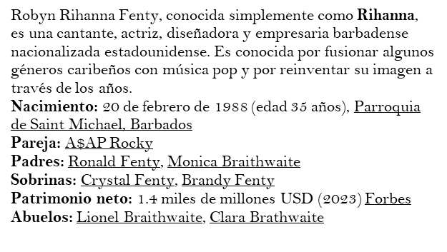


Algunas de sus canciones:
Diamonds
'Break It Off' (con Sean Paul)
'Disturbia'
'Take a Bow'

Ramón Luis Ayala Rodríguez, conocido artísticamente como Daddy Yankee, es un rapero, cantante, compositor, productor discográfico, locutor de radio​ y empresario puertorriqueño.​ Wikipedia
Nacimiento: 3 de febrero de 1977 (edad 46 años), San Juan, Puerto Rico
Cónyuge: Mireddys González (m. 1995)
Estatura: 1.7 m
Premios: Premio Grammy Latino a la Mejor Canción Urbana, MÁS
Padres: Rosa Rodríguez, Ramón Ayala
Hijos: Yamilet Ayala González, Jeremy Ayala González, Jesaaelys Ayala González
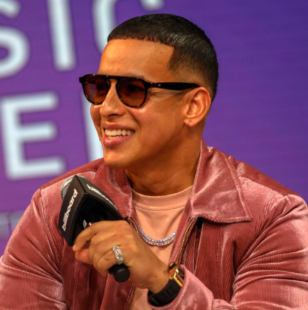
Algunas de sus canciones:
Rompe
Ella Me Levantó
Nos Sacamos El Bingo (Freestyle)
Salgo Pa' La Calle (Remix)

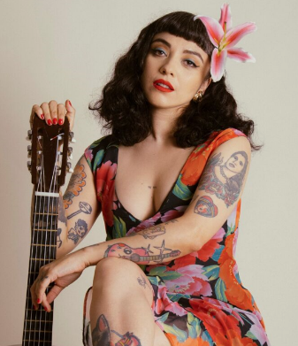
Norma Monserrat Bustamante Laferte, conocida como Mon Laferte, es una cantautora chilenomexicana.​
Nacimiento: 2 de mayo de 1983 (edad 39 años), Viña del Mar, Chile
Padres: Francisco Bustamante, Myriam Laferte Herrera
Género: Pop
Hermanos: Solange Bustamante
Nominaciones: Premio Grammy Latino al Mejor Álbum Cantauto.

Amarramé
Mi buen amor
Tu falta de querer Amor Completo
Pa' donde se fue
Si tu me quisieras

Juan Esteban Aristizábal Vásquez, conocido por su nombre artístico Juanes,es un cantante colombiano de pop latino y rock en español que combina diversos ritmos musicales, compositor, músico y diseñador industrial. Ha sido premiado con 26 Grammy Latinos a lo largo de su trayectoria musical. Wikipedia
Nacimiento: 9 de agosto de 1972 (edad 50 años), Carolina del Príncipe, Colombia
Cónyuge: Karen Martínez (m. 2004)
Hijos: Paloma Aristizábal, Luna Aristizábal, Dante Aristizábal
Estatura: 1.72 m
Padres: Alicia Vasquez, Javier Aristizábal
Sellos discográficos: Universal Music Latin Entertainment, Universal Music Latino, Universal Music Group
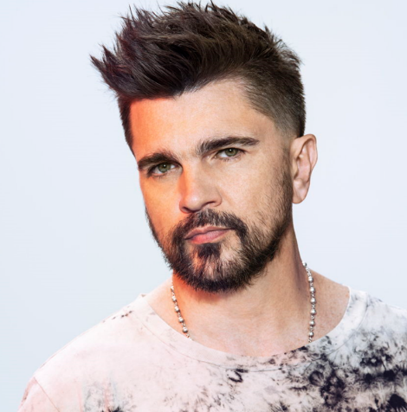

Algunas de sus canciones:
La camisa negra
Es por ti
Volver a verte
A dios le pido
Para tu amor
Me enamora

Daniela Rosa María Tuna Orellana
Carnet: 0908-23-11846
Crishna Jamileth Gonzales Rosales
Carnet 0908-23-14005

Son algunos de los artistas que nos gustan

